1
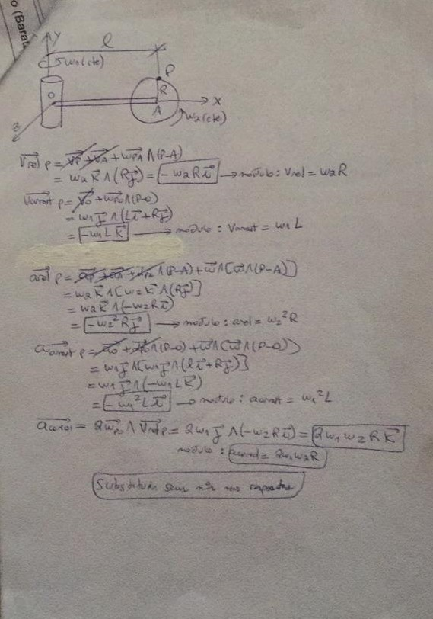
L
w1
w2
R

Vrel | 0
Varrast | 0
Arel | 0
Aarrast | 0
Acorio | 0

2
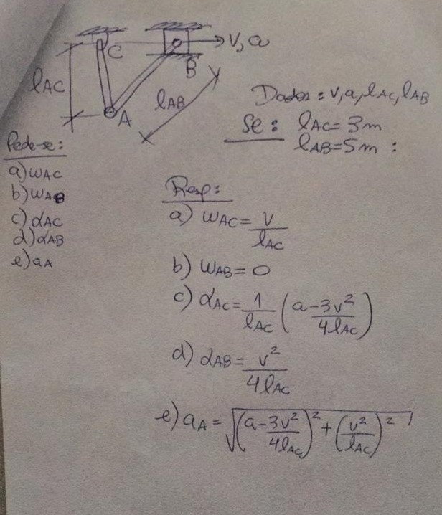
Lac
Lab
V
a

wac | #DIV/0!
wab | 0
aac | #DIV/0!
aab | #DIV/0!
aa | #DIV/0!

3
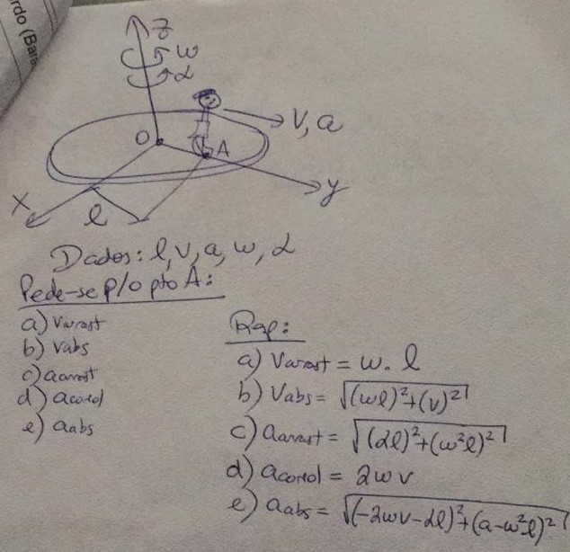
L
V
A
w
alfa

Varras | 0
Vabs | 0
Aarrast | 0
Acorio | 0
Aabs | 0

4
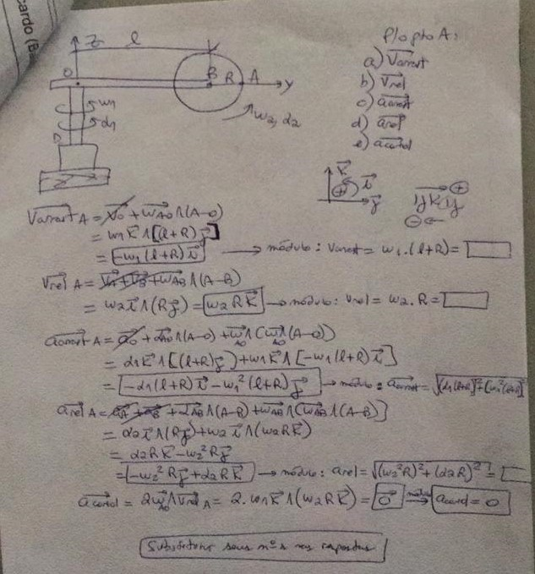
L
R
w1
w2
alfa1
alfa2

Varrast | 0
Vrel | 0
Aarrast | 0
Arel | 0
Acorio | 0

5
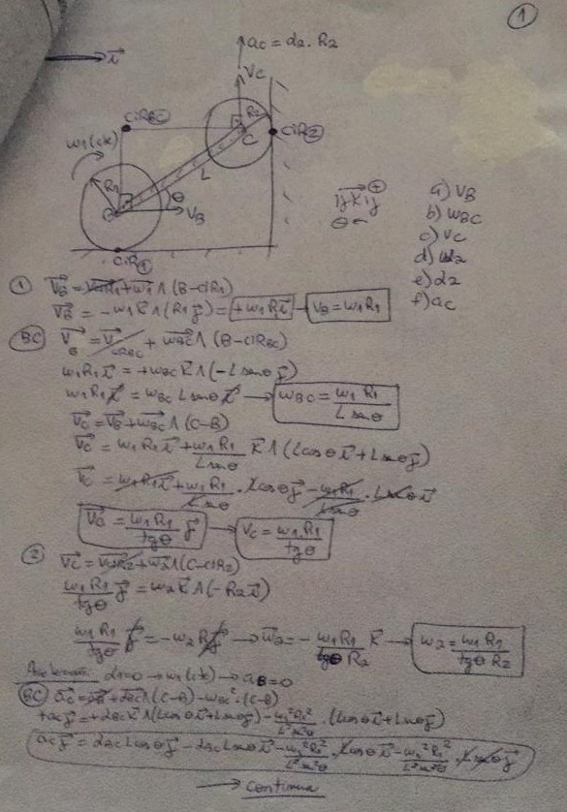
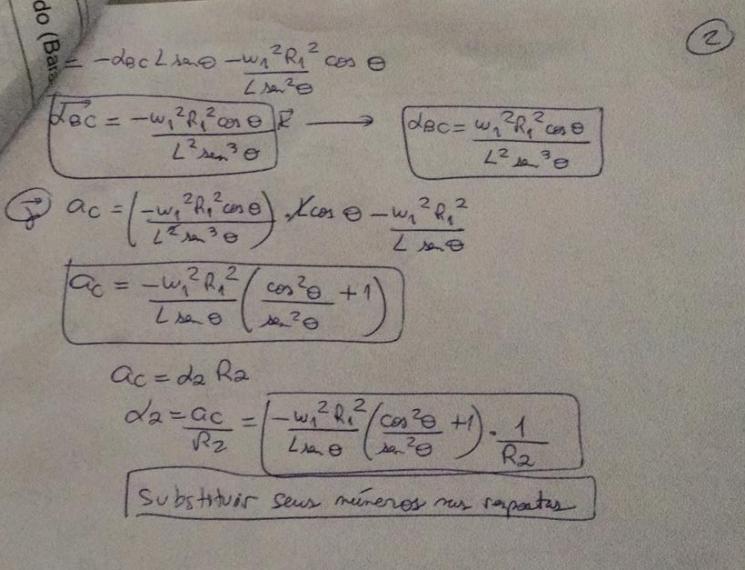
R1 | 0.3
R2 | 0.4
w1 | 2
L | 3
Angulo | 30 | 0.5235987756

Vb | 0.6
wbc | 0.4
Vc | 1.0392304845
w2 | 2.5980762114
a2 | -2.4
ac | -0.96

